المؤشرات الكلية

سوق العراق للاوراق المالية
جلسة الاثنين 2026/6/22 |  |  |  | تقرير أسعار الأسهم المتداولة لسوق العراق للأوراق المالية
الجلسة (107)
الاسهم المتداولة المدرجة و OTC |  |  | 1,209,575,835 |  |  | قيمة الأسهم المتداولة المدرجة و OTC |  | 19,670,886,383 |  |  | صفقات الشركات المدرجة وOTC | 1908

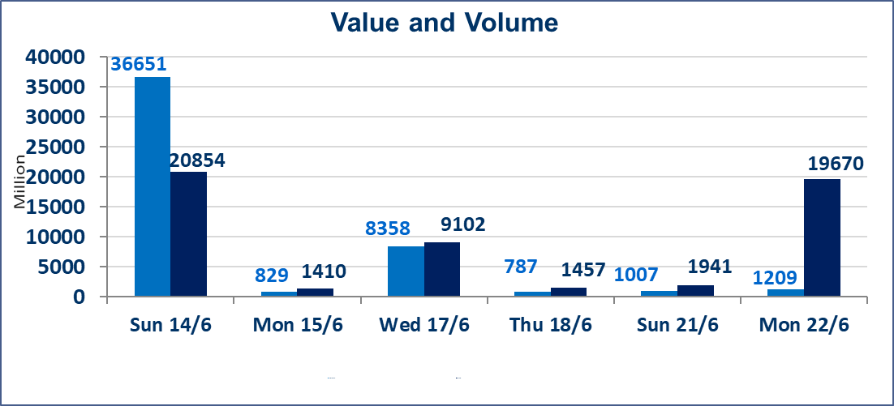
المؤشر60 ISX اليوم | 1019.71 |  | نقطة |  |  | المؤشر15 ISX اليوم | 1285.16 | نقطة
المؤشر 60 ISX السابق | 1015.04 |  | نقطة |  |  | المؤشر 15 ISX السابق | 1287.07 | نقطة
نسبة التغير | 0.46 |  | % |  |  | نسبة التغير | -0.15 | %
عدد النقاط | 4.67 |  | نقطة |  |  | عدد النقاط | -1.91 | نقطة

الشركات المدرجة | 103 | OTC | 15 | 117 |  | الشركات غير المتداولة المدرجة | 44 | OTC | 13 | 57
الشركات المتداولة | 45 | OTC | 1 | 46 |  | الشركات المرتفعة |  |  | 9
شركات الهيئة العامة |  |  |  | 3 |  | الشركات المنخفضة |  |  | 18
الموقوفة بقرار من هيأة الأوراق المالية |  |  |  | 11
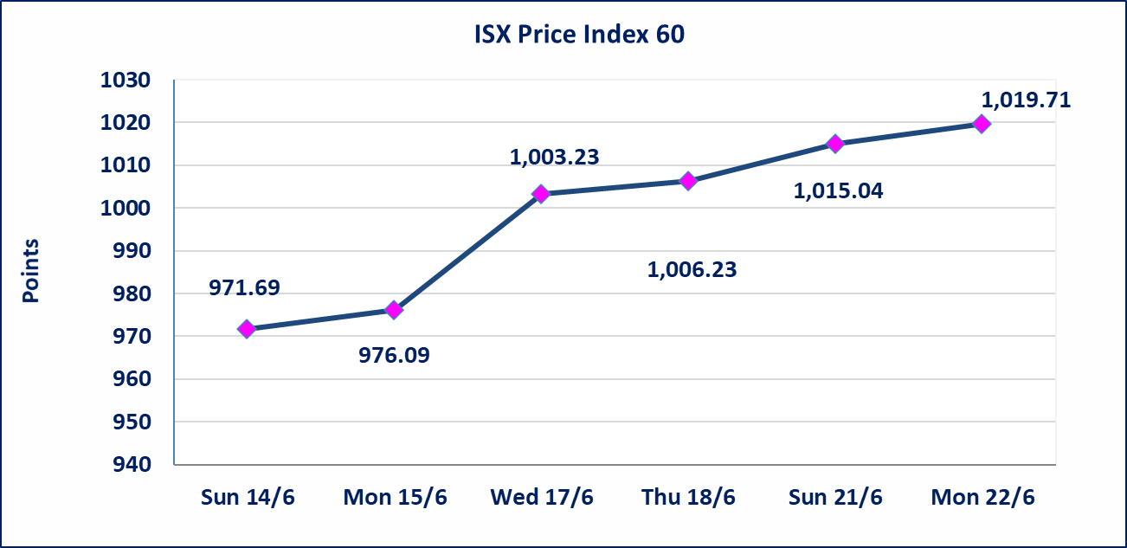
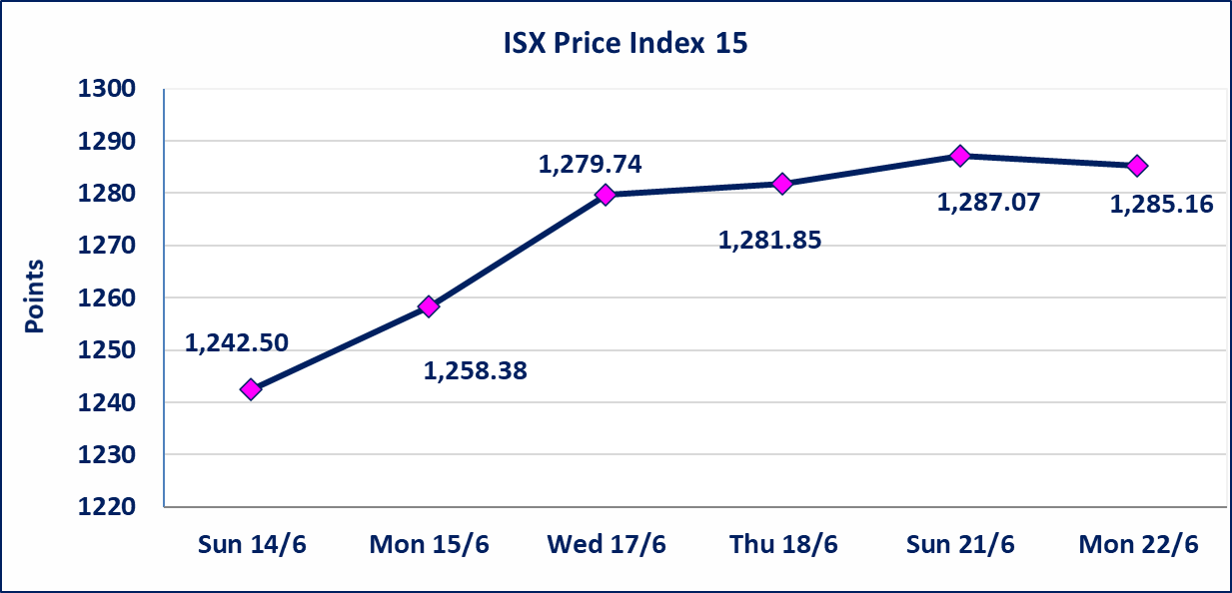

الاوامر الخاصة | نفذت شركة الكرمل للوساطة أمر متقابل مقصود على أسهم شركة فندق فلسطين بعدد أسهم (316,167,559) سهم، وقيمة بلغت (5,887,039,948) دينار، في زمن الجلسة الاضافي (بعد الساعة 1 ظهراً) وفقاً لاجراءات تنفيذ الصفقات الكبيرة.
الاوامر الخاصة | نفذت شركة الكرمل للوساطة أمر متقابل مقصود على أسهم شركة فنادق المنصور بعدد أسهم (186,000,000) سهم، وقيمة بلغت (12,103,020,000) دينار، في زمن الجلسة الاضافي (بعد الساعة 1 ظهراً) وفقاً لاجراءات تنفيذ الصفقات الكبيرة.
* | استنادا الى قرار الامانة العامة لمجلس الوزراء تقرر عدم تنظيم جلسة تداول ليوم الخميس الموافق 25 حزيران 2026 تزامنا مع احياء العاشر من محرم الحرام، ستنظم الجلسات اعتبارا من يوم الاحد الموافق 28 حزيران 2026.
اليم الازرق للتجارة العامة(SYAM) | تم البدء بعمليات ايداع شهادات اسهم المساهمين لشركة اليم الازرق للتجارة العامة إعتباراً من جلسة الاربعاء 2026/6/3 وسيتم اطلاق التداول إعتباراً من جلسة الاربعاء 2026/6/24 بعد ايداع 5% من رأس المال او بعد مرور (21) يوم من تاريخ بدء الايداع في منصة الشركات غير المدرجة ISX-OTC.
المصير للتامين(NMAS) | تم البدء بعمليات ايداع شهادات اسهم المساهمين لشركة المصير للتامين إعتباراً من جلسة الثلاثاء 2026/6/2 وسيتم اطلاق التداول إعتباراً من جلسة الثلاثاء 2026/6/23 بعد ايداع 5% من رأس المال او بعد مرور (21) يوم من تاريخ بدء الايداع في منصة الشركات غير المدرجة ISX-OTC.
دار الثقة للتامين(NDAR) | تم البدء بعمليات ايداع شهادات اسهم المساهمين لشركة دار الثقة للتامين إعتباراً من جلسة الثلاثاء 2026/6/2 وسيتم اطلاق التداول إعتباراً من جلسة الثلاثاء 2026/6/23 بعد ايداع 5% من رأس المال او بعد مرور (21) يوم من تاريخ بدء الايداع في منصة الشركات غير المدرجة ISX-OTC.
زين للتامين(NZAI) | تم البدء بعمليات ايداع شهادات اسهم المساهمين لشركة زين للتامين إعتباراً من جلسة الثلاثاء 2026/6/2 وسيتم اطلاق التداول إعتباراً من جلسة الثلاثاء 2026/6/23 بعد ايداع 5% من رأس المال او بعد مرور (21) يوم من تاريخ بدء الايداع في منصة الشركات غير المدرجة ISX-OTC.
الوطنية للصناعات الغذائية (INFF) | تم البدء بعمليات ايداع شهادات اسهم المساهمين لشركة الوطنية للصناعات الغذائية إعتباراً من جلسة الاحد 2026/5/24 وسيتم اطلاق التداول لحين اكمال انتهاء الاجراءات في مركز الايداع في منصة الشركات غير المدرجة ISX-OTC.
الحد الأعلى والادنى للتغير في السعر | نسبة التغير الحدود الدنيا للحركة السعرية للاسهم من (5% الى 10%) والحدود العليا من(10% الى 25%)في كافة المنصات ماعدا منصة OTC.
Web site : www.isx-iq.net E-mail : info-isx@isx-iq.net |  |  |  |  | 07834000034 - 07711211522 : ص . ب :3607 العلوية الهاتف |  |  |  |  |  | بغداد /الكرادة/ قرب المسرح الوطني /مجاور مصرف الخليج التجاري

نسبة التغير
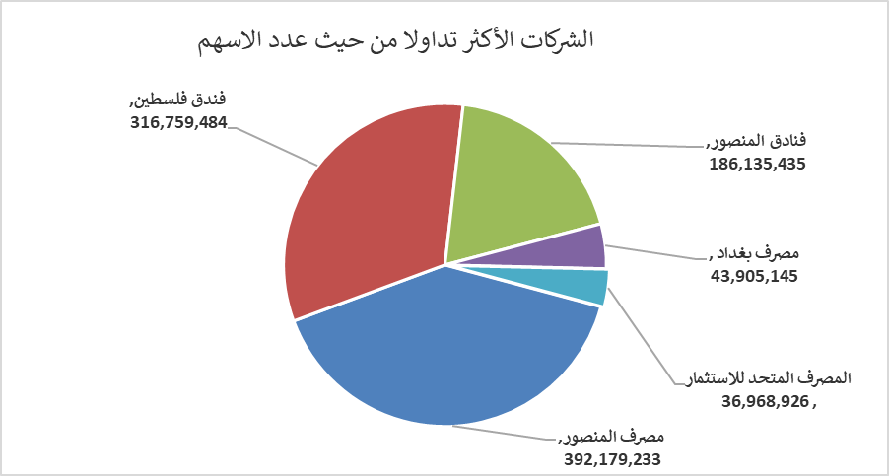
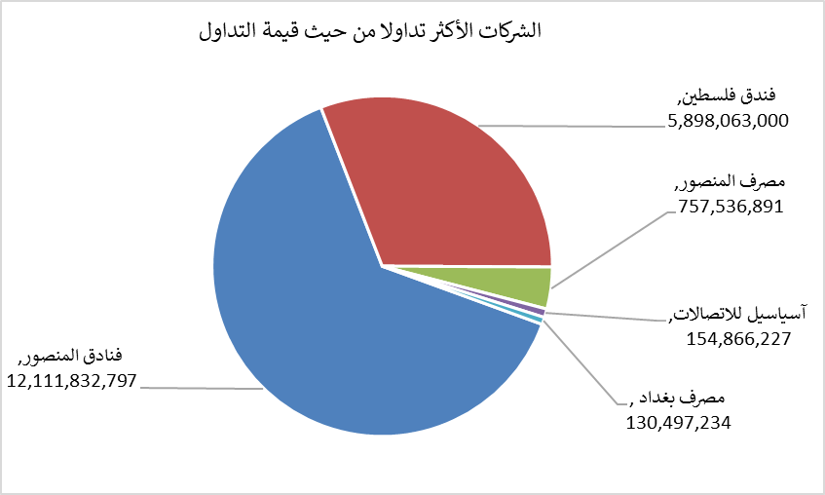
الشركات الأكثر ارتفاعاً وانخفاضاً

نسبة التغير لاسعار الاغلاق الاكثر ارتفاعاً |  |  |  | نسبة التغير لاسعار الاغلاق الاكثر انخفاضاً
اسم الشركة | اغلاق | التغير(%) | الاسهم المتداولة | اسم الشركة | اغلاق | التغير (%) | الاسهم المتداولة
رحاب كربلاء للمقاولات | 0.660 | 20.00 | 20,000 | مصرف نور العراق الاسلامي | 0.230 | -4.17 | 151,381
مصرف كوردستان الدولي الاسلامي | 1.200 | 9.09 | 6,713 | مصرف اشور الدولي | 0.280 | -3.45 | 3,674,959
فنادق المنصور | 65.010 | 8.35 | 186,135,435 | فندق بغداد | 12.000 | -3.23 | 3,648,775
الوطنية الاستثمارات السياحية | 9.000 | 4.65 | 10,000 | الحمراء للتامين | 5.200 | -2.80 | 1,312
مصرف بغداد | 3.020 | 3.78 | 43,905,145 | مصرف الخليج التجاري | 0.350 | -2.78 | 25,080,765

الشركات الاكثر نشاطا حسب الاسهم المتداولة (حجم التداول) |  |  |  | الشركات الاكثر نشاطا حسب القيمة المتداولة
اسم الشركة | اغلاق | التغير(%) | الاسهم المتداولة | اسم الشركة | اغلاق | التغير (%) | القيمة المتداولة
مصرف المنصور | 1.940 | 0.52 | 392,179,233 | فنادق المنصور | 65.010 | 8.35 | 12,111,832,797
فندق فلسطين | 18.500 | -0.80 | 316,759,484 | فندق فلسطين | 18.500 | -0.80 | 5,898,063,000
فنادق المنصور | 65.010 | 8.35 | 186,135,435 | مصرف المنصور | 1.940 | 0.52 | 757,536,891
مصرف بغداد | 3.020 | 3.78 | 43,905,145 | آسياسيل للاتصالات | 16.950 | -0.18 | 154,866,227
المصرف المتحد للاستثمار | 0.060 | 0.00 | 36,968,926 | مصرف بغداد | 3.020 | 3.78 | 130,497,234

